Главная
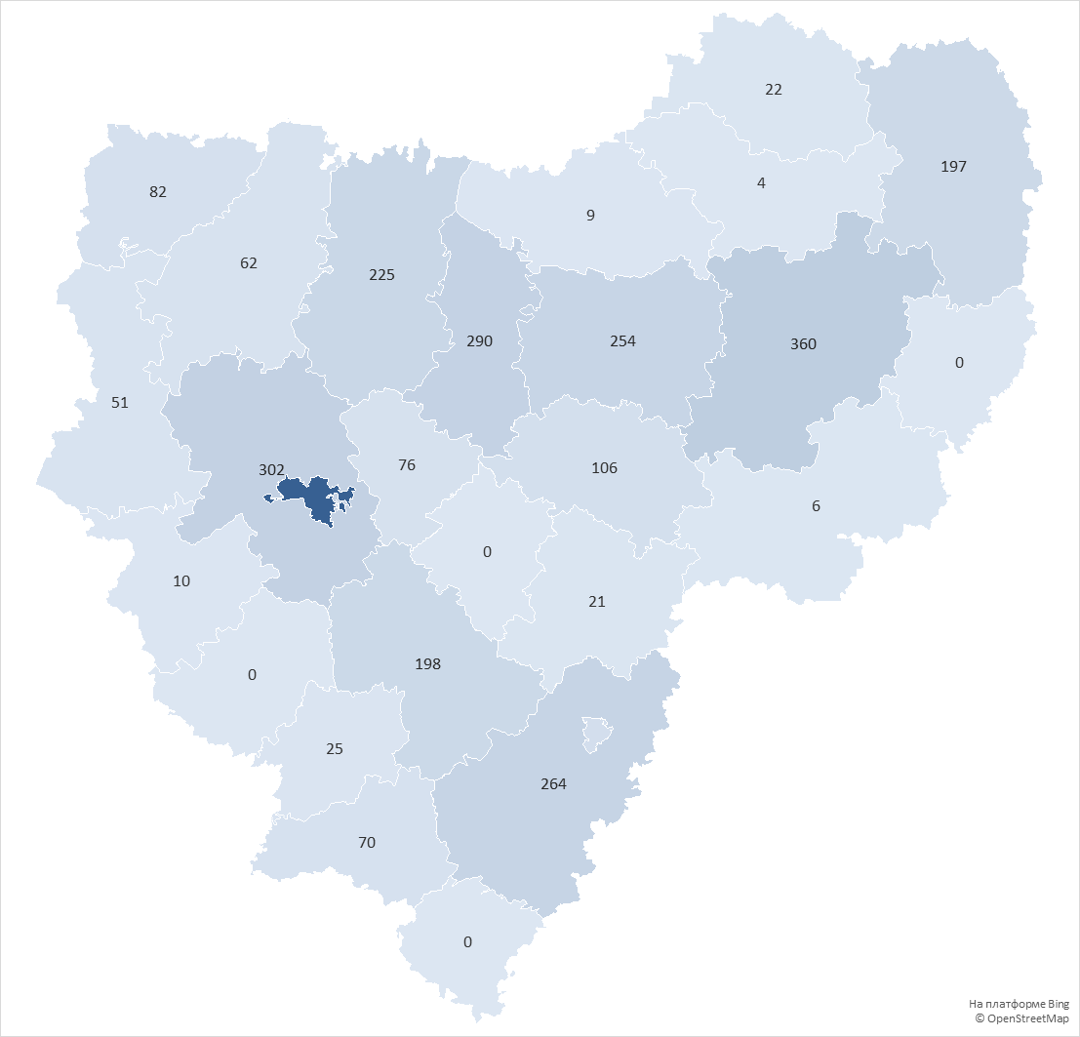
округ | Количество домов в управлении
городской округ Смоленск | 1970
Вяземский округ | 360
Смоленский округ | 302
Ярцевский округ | 290
Рославльский округ | 264
Сафоновский округ | 254
Духовщинский округ | 225
Починковский округ | 198
Гагаринский округ | 197
городской округ Десногорск | 112
Дорогобужский округ | 106
Велижский округ | 82
Кардымовский округ | 76
Шумячский округ | 70
Демидовский округ | 62
Руднянский округ | 51
Хиславичский округ | 25
Сычевский округ | 22
Ельнинский округ | 21
Краснинский округ | 10
Холм-Жирковский округ | 9
Угранский округ | 6
Новодугинский округ | 4
Глинковский округ | 0
Ершичский округ | 0
Монастырщинский округ | 0
Темкинский округ | 0
Всего: | 4716

